10 Graf 5.1, 5.2, 5.3
Grafikon 5.1: Vrijednosti obračunskih jedinica OMF-ova kategorije A | Prosinac 2016.
Chart 5.1: Values of category A OMFs' units of account | December 2016
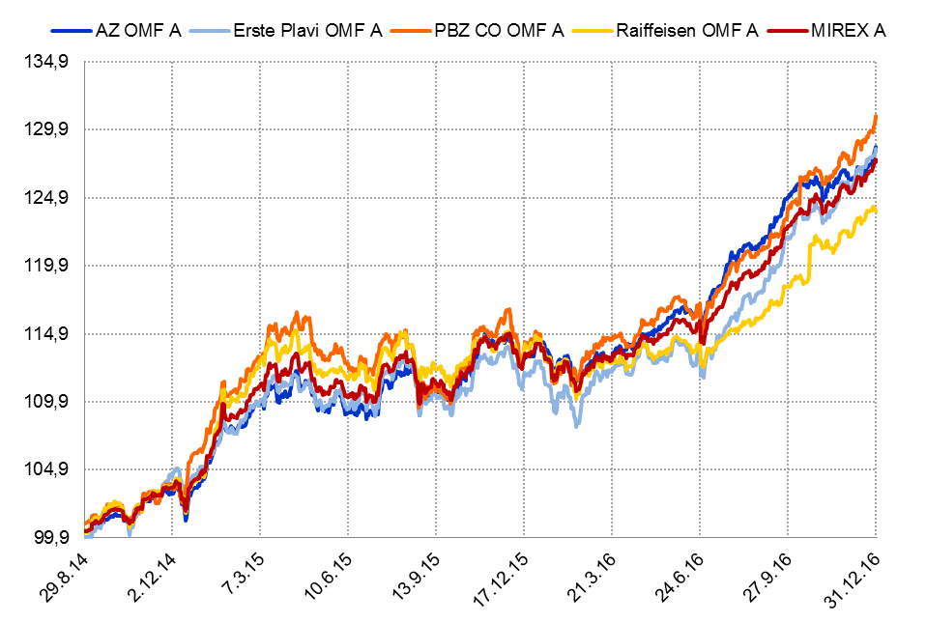

Izvor / Source: HANFA

Grafikon 5.2: Vrijednosti obračunskih jedinica OMF-ova kategorije B
Chart 5.2: Values of category B OMFs' units of account
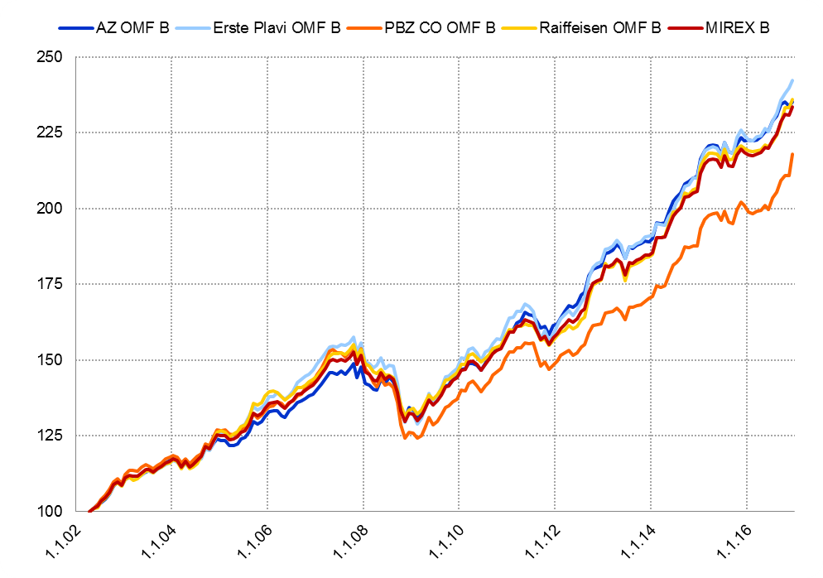

Izvor / Source: HANFA

Grafikon 5.3: Vrijednosti obračunskih jedinica OMF-ova kategorije C
Chart 5.3: Values of category C OMFs' units of account
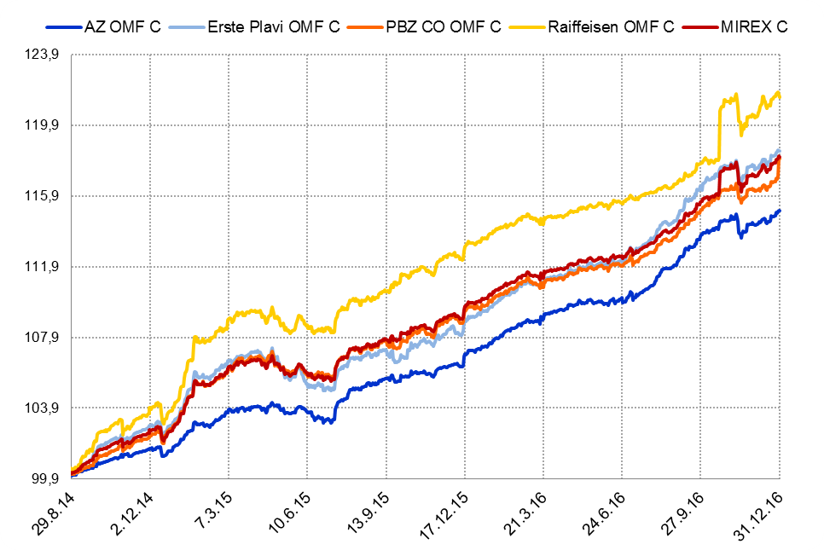

Izvor / Source: HANFA
Sadržaj / Contents
 | stranica / page 10

12 Tablica 13 - Graf 6
Tablica 13: Članstvo ODMF-ova1) |  |  |  |  |  |  | Prosinac 2016.
Table 13: ODMF's Membership1) |  |  |  |  |  |  | December 2016

Članstvo / Membership | AZ benefit ODMF | AZ profit ODMF | Croatia osiguranje ODMF | Erste Plavi Expert ODMF | Erste Plavi Protect ODMF | Raiffeisen ODMF | Ukupno Total
Početak razdoblja Beginning of the period | 33,418 | 98,242 | 23,505 | 18,940 | 20,354 | 58,952 | 253,411
Udjel Share | 13.19% | 38.77% | 9.28% | 7.47% | 8.03% | 23.26% | 100.00%
Novi članovi New members | 973 | 707 | 359 | 276 | 539 | 1,616 | 4,470
Mirovina Retirement | 6 | 25 | 39 | 7 | 3 | 32 | 112
Smrt Death | 7 | 10 | 3 | 2 | 2 | 12 | 36
Ostalo Other | 176 | 183 | 2 | 14 | 83 | 226 | 684
Ukupan prestanak članstva Membership termination total | 189 | 218 | 44 | 23 | 88 | 270 | 832
Kraj razdoblja End of the period | 34,202 | 98,731 | 23,820 | 19,193 | 20,805 | 60,298 | 257,049
Udjel Share | 13.31% | 38.41% | 9.27% | 7.47% | 8.09% | 23.46% | 100.00%
Izvor / Source: DMD-ovi / DMDs
1) Preliminarni podaci / Preliminary data

Grafikon 6: Udjel ODMFova u ukupnom broju članova |  |  |  |  |  |  | Prosinac 2016.
Chart 6: ODMFs' shares in total membership |  |  |  |  |  |  | December 2016

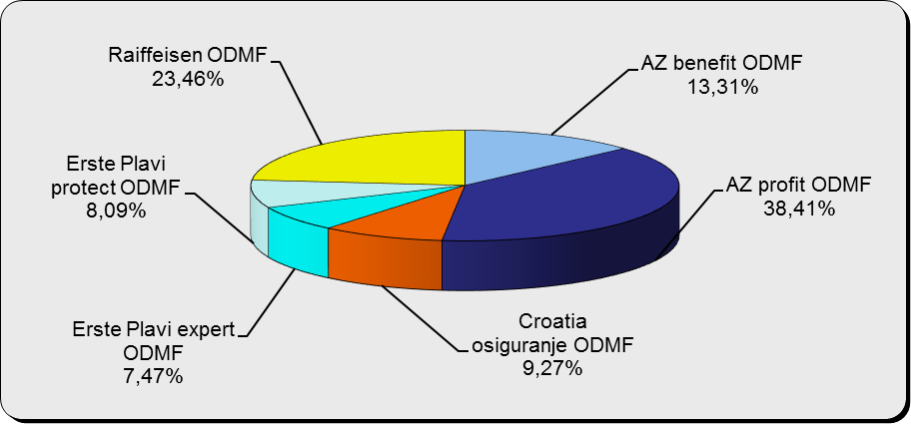

Izvor / Source: DMD-ovi / DMDs

Sadržaj / Contents

 |  |  |  |  |  |  | stranica / page 12

13 Tablica 14 - Graf 7
Tablica 14: Struktura članova ODMF-a prema dobi i spolu |  |  |  |  |  | KVARTALNI PODACI za: |  |  | RUJAN 2016.
Table 14: Open voluntary pension funds members age and sex structure |  |  |  |  |  | QUARTERLY DATA for: |  |  | SEPTEMBER 2016

 |  | Rujan 2016. |  |  | Lipanj 2016. |  | P r o m j e n a / C h a n g e
 |  | September 2016 |  |  | June 2016 |  | Brojčana / In number |  | Relativna Relative
Dob Age | Muškarci Male | Žene Female | Ukupno Total | Muškarci Male | Žene Female | Ukupno Total | Muškarci Male | Žene Female | Ukupno Total
≤ 18 | 878 | 789 | 1,667 | 879 | 810 | 1,689 | -1 | -21 | -1.30%
19 - 24 | 3,711 | 2,367 | 6,078 | 3,789 | 2,461 | 6,250 | -78 | -94 | -2.75%
25 - 29 | 11,684 | 7,815 | 19,499 | 11,809 | 7,996 | 19,805 | -125 | -181 | -1.55%
30 - 34 | 18,219 | 13,786 | 32,005 | 18,463 | 13,928 | 32,391 | -244 | -142 | -1.19%
35 - 39 | 20,216 | 17,088 | 37,304 | 20,232 | 16,739 | 36,971 | -16 | 349 | 0.90%
40 - 44 | 19,078 | 17,937 | 37,015 | 18,736 | 17,804 | 36,540 | 342 | 133 | 1.30%
45 - 49 | 17,187 | 18,440 | 35,627 | 16,987 | 18,065 | 35,052 | 200 | 375 | 1.64%
50 - 59 | 25,682 | 28,015 | 53,697 | 25,020 | 27,062 | 52,082 | 662 | 953 | 3.10%
60 - 69 | 10,307 | 11,004 | 21,311 | 9,808 | 10,385 | 20,193 | 499 | 619 | 5.54%
70 - 84 | 2,257 | 3,211 | 5,468 | 2052 | 2886 | 4,938 | 205 | 325 | 10.73%
≥ 85 | 137 | 225 | 362 | 123 | 204 | 327 | 14 | 21 | 10.70%
Ukupno Total | 129,356 | 120,677 | 250,033 | 127,898 | 118,340 | 246,238 | 1,458 | 2,337 | 1.54%
Izvor / Source: DMD-ovi / DMDs

Grafikon 7: Dobna i spolna struktura članova ODMF-a na dan 30. rujna 2016.
Chart 7: ODMF members age and sex structure as at 30 September 2016

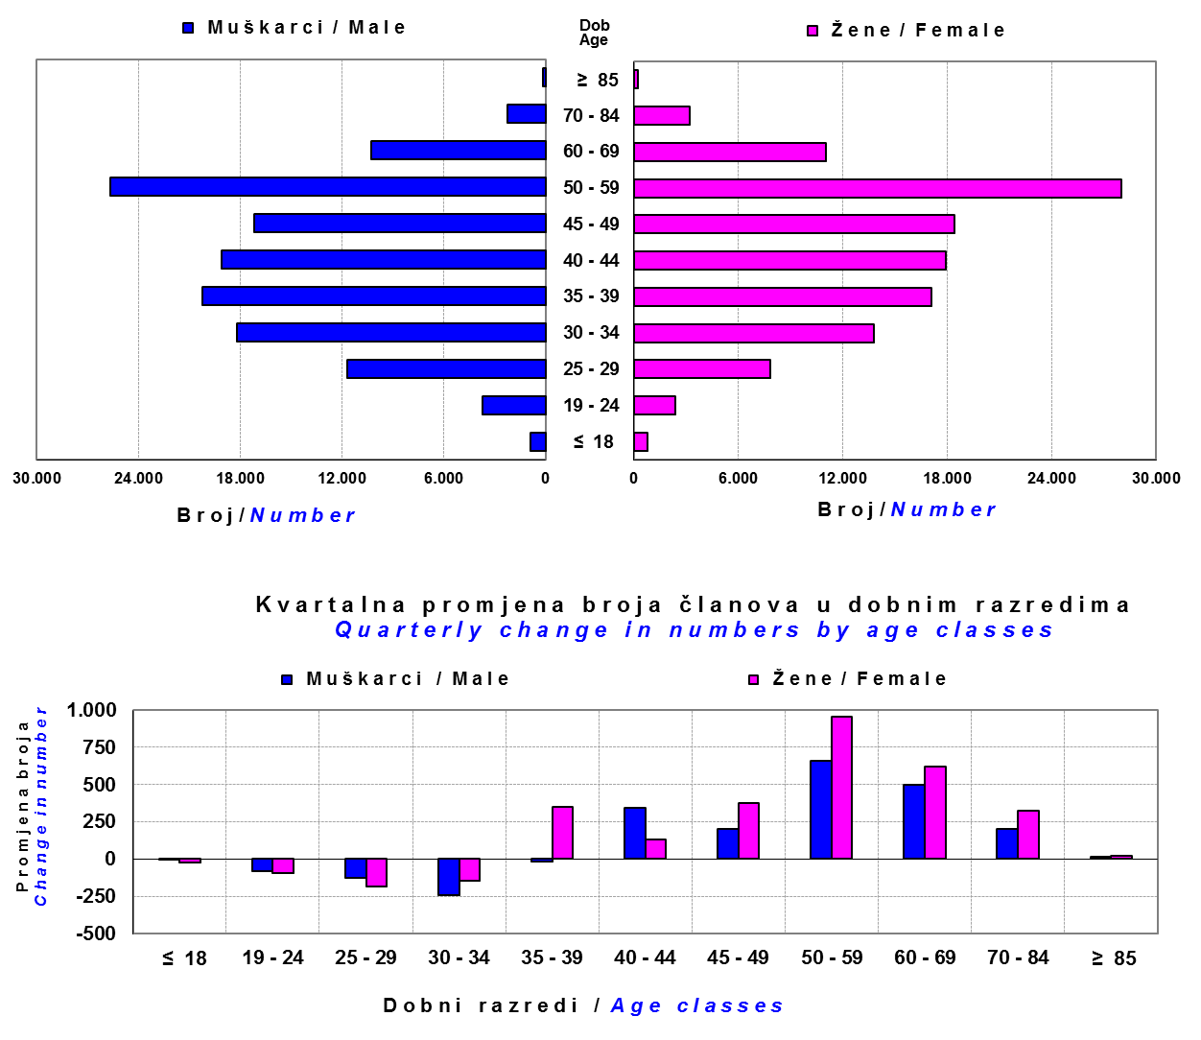

Izvor / Source: DMD-ovi / DMDs

Sadržaj / Contents

 |  |  |  |  |  |  |  |  | stranica/page 13

14 Tablica 15 - Graf 8
Tablica 15: Bruto mirovinski doprinosi uplaćeni ODMF-ovima1) |  |  |  |  | Prosinac 2016.
Table 15: Gross pension contributions paid to ODMFs1) |  |  |  |  | December 2016

 |  |  |  | u tisućama kuna / in thousand HRK
Otvoreni dobrovoljni mirovinski fond Open-end voluntary pension fund | Bruto mirovinski doprinosi / Gross pension contributions
 | Prosinac 2016. | Studeni 2016. | Mjesečna promjena | Sveukupno od početka djelovanja 2) | Prirast ukupnih bruto doprinosa u tekućem mjesecu
 | December 2016 | November 2016 | Monthly change | Grand total since the start of activity 2) | Total net contributions growth in current month
AZ benefit ODMF | 21,025 | 10,012 | 110.00% | 499,756 | 4.39%
AZ profit ODMF | 40,726 | 12,451 | 227.10% | 1,344,058 | 3.12%
Croatia osiguranje ODMF | 7,969 | 2,468 | 222.94% | 235,798 | 3.50%
Erste Plavi Expert ODMF | 7,541 | 1,521 | 395.92% | 210,411 | 3.72%
Erste Plavi Protect ODMF | 7,642 | 2,275 | 235.95% | 163,438 | 4.90%
Raiffeisen ODMF | 38,070 | 9,837 | 286.99% | 1,113,659 | 3.54%
Ukupno / Total | 122,974 | 38,563 | 218.89% | 3,567,121 | 3.57%
Izvor / Source: DMD-ovi / DMDs
1) Bruto doprinosi jednaki su ukupno uplaćenim doprinosima članova dobrovoljnih mirovinskih fondova, prije odbitka naknade DMD-ova od uplaćenih doprinosa.
1) Gross contribution is a contribution paid in by a member of a voluntary pension fund which includes DMDs' entry fee.
2) U ukupnim uplatama iskazana su i uplaćena sredstva državnog poticaja.
2) Total net contributions include state subsidies.

Grafikon 8: Mjesečna promjena bruto mirovinskih doprinosa uplaćenih ODMF-ovima |  |  |  |  | Prosinac 2016.
Chart 8: Monthly change of gross pension contributions paid to ODMFs |  |  |  |  | December 2016

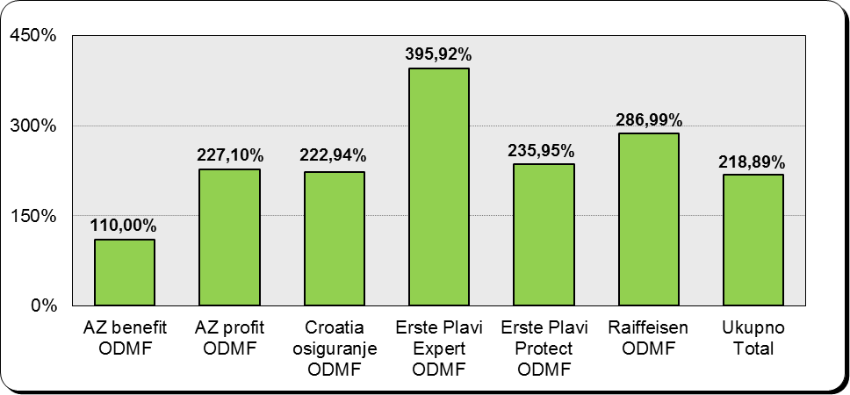

Izvor / Source: DMD-ovi / DMDs

Sadržaj / Contents

 |  |  |  |  | stranica / page 14

15 Tablica 16 - Graf 9,10
Tablica 16: Neto imovina ODMF-ova |  |  |  |  |  | Prosinac 2016.
Table 16: ODMFs' net assets |  |  |  |  |  | December 2016

 |  |  |  |  |  | u tisućama kuna / in thousand HRK
Naziv fonda Fund's name | Neto imovina / Net assets
 | Prosinac 2016. |  | Studeni 2016. |  | Promjena
 | December 2016 |  | November 2016 |  | Change
 | Iznos | Udjel | Iznos | Udjel | U iznosu | Relativna
 | Amount | Share | Amount | Share | Amount | Relative
AZ benefit ODMF | 439,277 | 12.38% | 418,451 | 12.25% | 20,827 | 4.98%
AZ profit ODMF | 1,477,610 | 41.64% | 1,430,450 | 41.88% | 47,160 | 3.30%
Croatia osiguranje ODMF | 196,929 | 5.55% | 187,870 | 5.50% | 9,058 | 4.82%
Erste Plavi Expert ODMF | 225,728 | 6.36% | 217,350 | 6.36% | 8,378 | 3.85%
Erste Plavi Protect ODMF | 141,075 | 3.98% | 134,049 | 3.92% | 7,026 | 5.24%
Raiffeisen ODMF | 1,067,782 | 30.09% | 1,027,265 | 30.08% | 40,517 | 3.94%
Ukupno / Total | 3,548,401 | 100.00% | 3,415,435 | 100.00% | 132,966 | 3.89%
Izvor /Source: HANFA

Grafikon 9: Udjeli pojedinih ODMF-ova u ukupnoj neto imovini |  |  |  |  |  | Prosinac 2016.
Chart 9: ODMFs' shares in total net assets |  |  |  |  |  | December 2016

Izvor /Source: HANFA

Grafikon 10: Mjesečna promjena neto imovine ODMF-ova |  |  |  |  |  | Prosinac 2016.
Chart 10: ODMFs net assets monthly change |  |  |  |  |  | December 2016

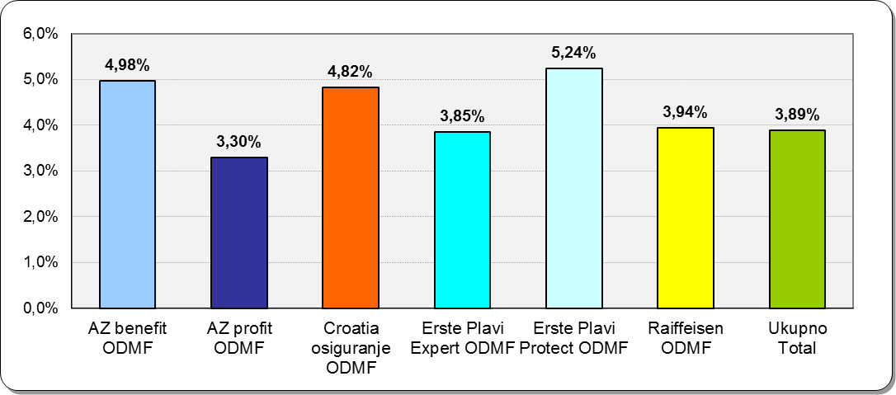

Izvor /Source: HANFA

Sadržaj / Contents
 |  |  |  |  |  | stranica / page 15

19 Tablica 20 - Graf 11
Tablica 20: Struktura članova ZDMF- ova prema dobi i spolu |  |  |  |  |  | KVARTALNI PODACI za: |  |  | RUJAN 2016.
Table 20: Closed voluntary pension funds members age and sex structure |  |  |  |  |  | QUARTERLY DATA for: |  |  | SEPTEMBER 2016

 |  | Rujan 2016. |  |  | Lipanj 2016. |  | P r o m j e n a / C h a n g e
 |  | September 2016 |  |  | June 2016 |  | Brojčana / In number |  | Relativna Relative
Dob Age | Muškarci Male | Žene Female | Ukupno Total | Muškarci Male | Žene Female | Ukupno Total | Muškarci Male | Žene Female | Ukupno Total
≤ 18 | 3 | 1 | 4 | 4 | 1 | 5 | -1 | 0 | -20.00%
19 - 24 | 134 | 117 | 251 | 159 | 101 | 260 | -25 | 16 | -3.46%
25 - 29 | 704 | 749 | 1,453 | 712 | 760 | 1,472 | -8 | -11 | -1.29%
30 - 34 | 1,643 | 1,960 | 3,603 | 1,653 | 2,000 | 3,653 | -10 | -40 | -1.37%
35 - 39 | 2,335 | 2,460 | 4,795 | 2,340 | 2,462 | 4,802 | -5 | -2 | -0.15%
40 - 44 | 2,677 | 2,516 | 5,193 | 2,679 | 2,521 | 5,200 | -2 | -5 | -0.13%
45 - 49 | 2,297 | 2,024 | 4,321 | 2,295 | 1,985 | 4,280 | 2 | 39 | 0.96%
50 - 59 | 3,807 | 3,030 | 6,837 | 3,862 | 3,032 | 6,894 | -55 | -2 | -0.83%
60 - 69 | 1,268 | 608 | 1,876 | 1,234 | 580 | 1,814 | 34 | 28 | 3.42%
70 - 84 | 81 | 14 | 95 | 73 | 14 | 87 | 8 | 0 | 9.20%
≥ 85 | 1 | 0 | 1 | 1 | 0 | 1 | 0 | 0 | 0.00%
Ukupno Total | 14,950 | 13,479 | 28,429 | 15,012 | 13,456 | 28,468 | -62 | 23 | -0.14%
Izvor / Source: DMD-ovi / DMDs

Grafikon 11: Dobna i spolna struktura članova ZDMF- ova na dan 30.rujna 2016.
Chart 11: ZDMF members age and sex structure as at 30 September 2016

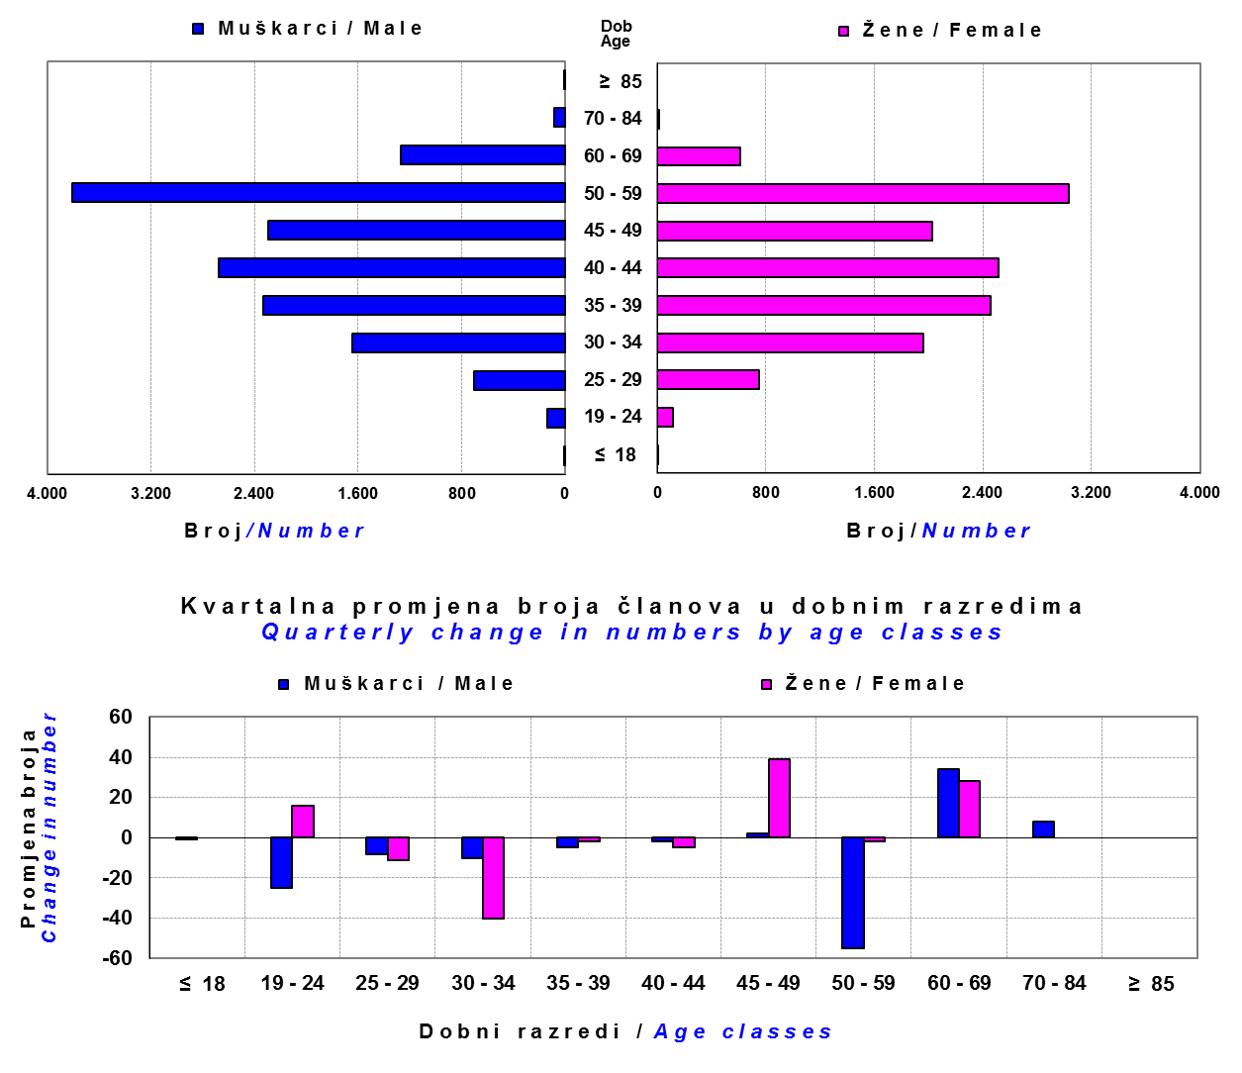

Izvor / Source: DMD-ovi / DMDs

Sadržaj / Contents

 |  |  |  |  |  |  |  |  | stranica / page 19

20 Tablica 21 - Graf 12
Tablica 21: Cijene udjela i prinosi zatvorenih dobrovoljnih mirovinskih fondova (ZDMF) |  |  |  |  |  |  |  |  | Prosinac 2016.
Table 21: Unit prices and rates of return of closed-end voluntary pension funds (ZDMFs) |  |  |  |  |  |  |  |  | December 2016

Dobrovoljno mirovinsko društvo Voluntary pension fund management company | Zatvoreni dobrovoljni mirovinski fond Closed-end voluntary pension fund | Cijene udjela ZDMF-ova ZDMFs' unit prices |  | Prinosi ZDMF-ova / ZDMFs' rates of return
 |  |  |  | Mjesečni / Monthly
 |  | Prosinac 2016. | Studeni 2016. | Prosinac 2016. | Studeni 2016. | Od početka godine | Zadnjih 12 mjesci | Anualiziraniod početka poslovanja | Datum početka poslovanja
 |  | December 2016 | November 2016 | December 2016 | November 2016 | Year-to-date | Year-on-year | Annualized since start of business | First day of business
Allianz ZB d.o.o. | AZ Auto Hrvatska ZDMF | 156.3170 | 154.5660 | 1.13% | -0.26% | 5.36% | 5.36% | 9.32% | 29.12.2011.
Allianz ZB d.o.o. | AZ Dalekovod ZDMF | 257.9517 | 255.2585 | 1.06% | -0.47% | 4.98% | 4.98% | 8.18% | 14.12.2004.
Allianz ZB d.o.o. | AZ Hrvatska kontrola zračne plovidbe ZDMF | 250.6379 | 248.6078 | 0.82% | -0.36% | 4.77% | 4.77% | 8.09% | 14.03.2005.
...
Grafikon 12: Mjesečni prinosi ZDMF-ova |  |  |  |  |  |  |  |  | Prosinac 2016.
Chart 12: ZDMF monthly rates of return |  |  |  |  |  |  |  |  | December 2016

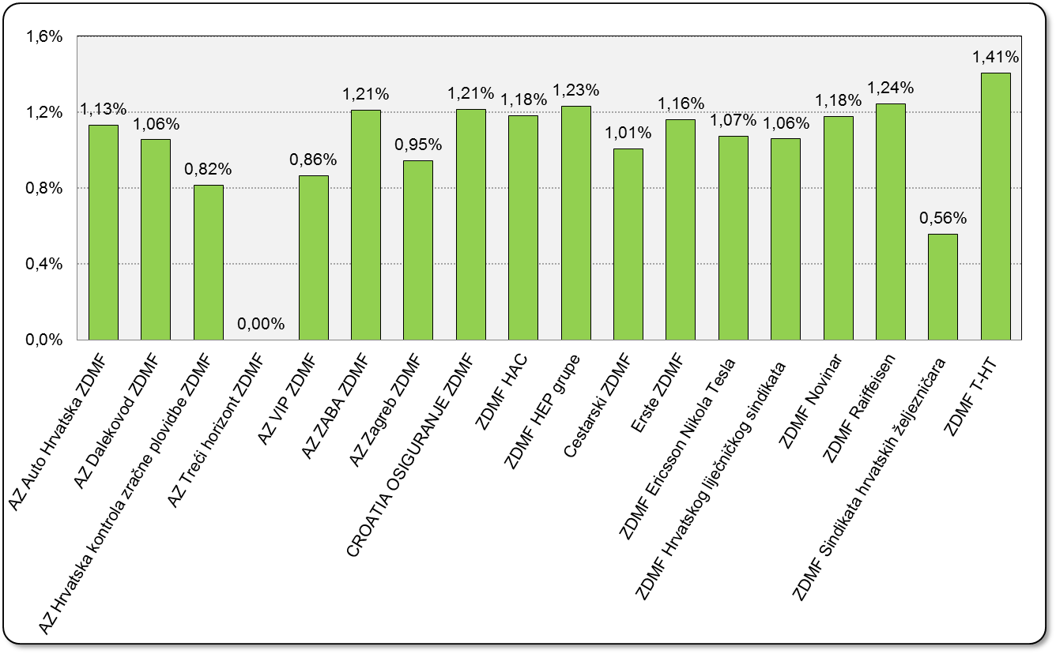

Izvor / Source: HANFA

Sadržaj / Contents

 |  |  |  |  |  |  |  |  | stranica / page 20

21 Tablica 22,23 - Graf 13,14
...
 |  |  | Izvor / Source: HANFA

Tablica 23: Broj korisnika i broj ugovora u zadnjih godinu dana |  |  | Grafikon 14: Broj korisnika i broj ugovora u zadnjih godinu dana | Kvartalni podaci Quarterly data
Table 23: Number of pensioners and contracts over the past year |  |  | Chart 14: Number of pensioners and contracts over the past year

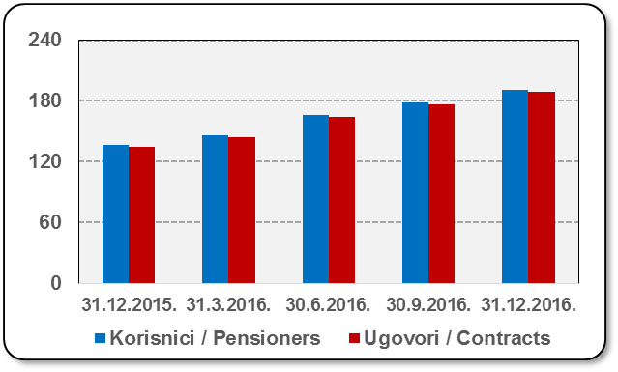
Mjesec Month | Korisnici Pensioners | Ugovori Contracts
31.12.2015. | 137 | 135
31.3.2016. | 146 | 144
30.6.2016. | 166 | 164
30.9.2016. | 179 | 177
31.12.2016. | 191 | 189
Izvor / Source: HANFA

 |  |  | Izvor / Source: HANFA

Sadržaj / Contents
...

22 Tablica 24,25 - Graf 15,16
...
 |  |  | Izvor / Source: HANFA

Tablica 25: Broj korisnika i broj ugovora u zadnjih godinu dana |  |  | Grafikon 16: Broj korisnika i broj ugovora u zadnjih godinu dana | Kvartalni podaci Quarterly data
Table 25: Number of pensioners and contracts over the past year |  |  | Chart 16: Number of pensioners and contracts over the past year

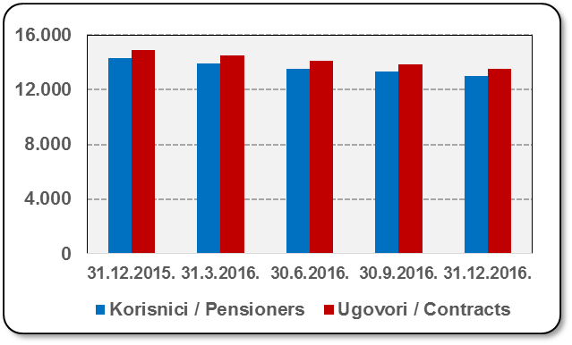
Mjesec Month | Korisnici Pensioners | Ugovori Contracts
31.12.2015. | 14,285 | 14,904
31.3.2016. | 13,915 | 14,502
30.6.2016. | 13,535 | 14,097
30.9.2016. | 13,312 | 13,851
31.12.2016. | 13,006 | 13,515
Izvor / Source: HANFA

 |  |  | Izvor / Source: HANFA

Sadržaj / Contents
...

24 Tablica 27 - Graf 17
...
 | u tisućama kuna / in thousand HRK
24 | Tontine Tontine | - | - | - | -
25 | Osiguranje s kapitalizacijom isplate Assurance with paid-up sum assured | - | - | - | -
 | UKUPNO (neživotna osiguranja, vrste 01 - 18) TOTAL (non-life insurance, lines 01 -18) | 8,202,287 | 5,842,195 | 3,133,519 | 2,930,539
 | UKUPNO (životna osiguranja, vrste 19 - 25) TOTAL (life assurance 19 - 25) | 1,494,394 | 2,917,980 | 63,251 | 1,827,397
 | UKUPNO / TOTAL | 9,696,681 | 8,760,175 | 3,196,770 | 4,757,936
Izvor / Source: HANFA

Grafikon 17: Udio bruto zaračunate premije po vrstama osiguranja
Chart 17: Gross Written Premium by Line of Insurance

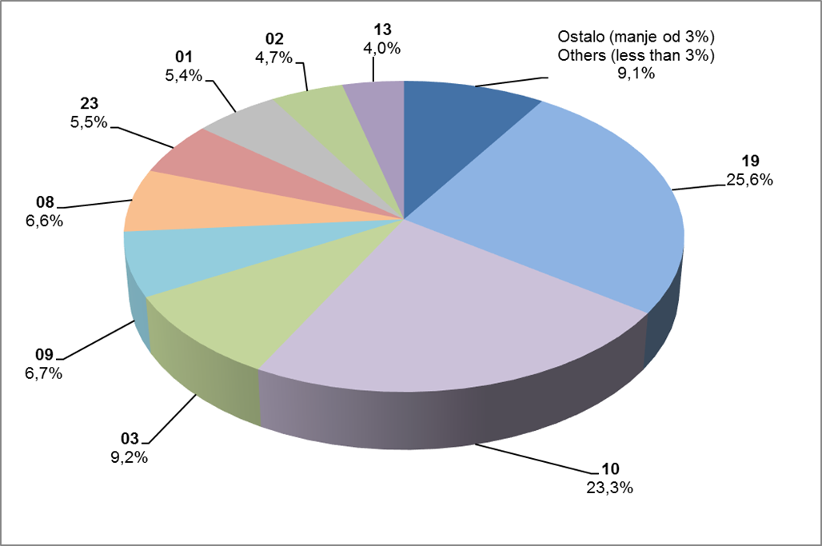

Izvor / Source: HANFA

Sadržaj / Contents
...

25 Graf 18
Grafikon 18: Udio zaračunate bruto premije i likvidiranih šteta po društvima za osiguranje po vrstama osiguranja za period od 1. siječnja do 31. prosinca 2016.
Chart 18: Share of written premium and claims settled per line of insurances for the period 1 January - 31 December 2016
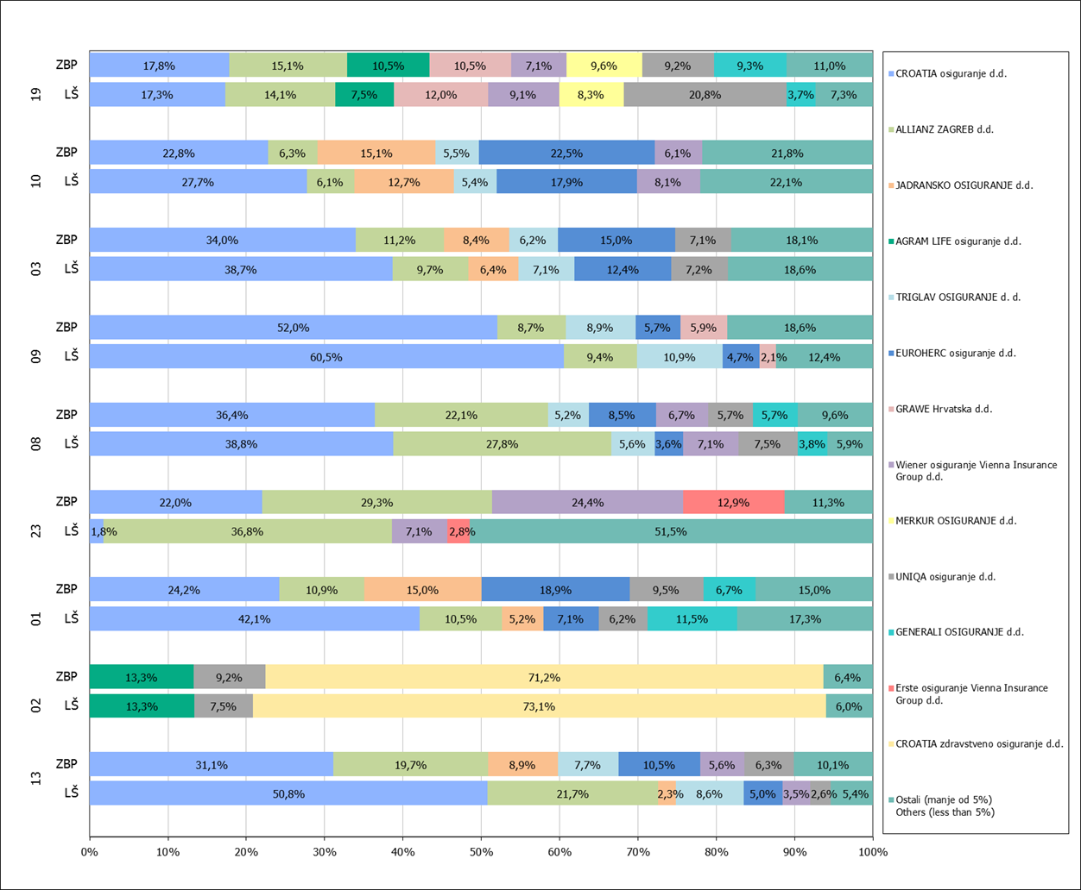

Izvor / Source: HANFA

Napomena: Grafikon prikazuje društva za osiguranje sa zaračunatom bruto premijom većom od 5% ukupne zaračunate bruto premije u promatranoj vrsti osiguranja.
Grafikon prikazuje samo vrste osiguranja sa zaračunatom bruto premijom većom od 3% ukupne zaračunate bruto premije tržišta osiguranja u RH.
Kratice ZBP i LŠ redom predstavljaju zaračunatu bruto premijiu i likvidirane štete

Note:The chart represents insurance companies with written premium greater then 5% of total written premium of the presented line of insurance.
Chart represents lines of insurance with written premium greater then 3% of total written premium of Croatian insurance market.
Abbreviations ZBP and LŠ stands for written premium and claims settled respectively.

Vrste osiguranja / line of insurance:
...

